협회 정의
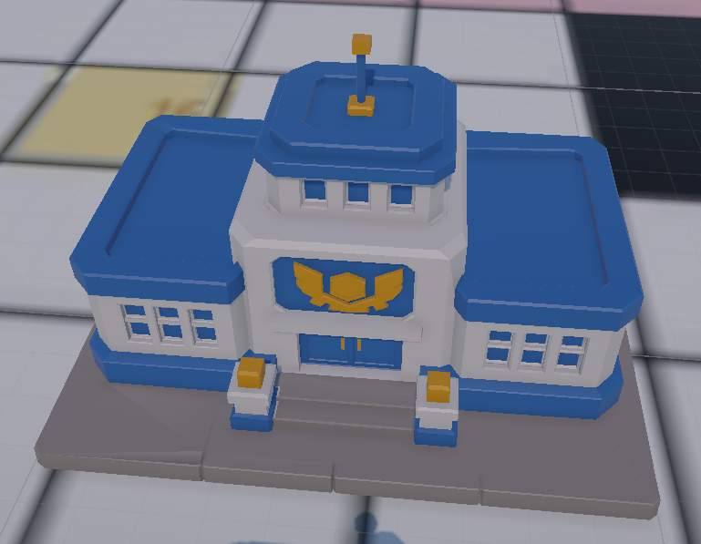
1. 협회 기능
 | 부서명 | 기능 요약 | 사용 자원 | 자원 테이블 관리 항목 | 전투 테이블 관리 항목
 | 본부 | 일정 턴마다 자금 지급 | 없음 | 레벨별 자금 지급량 | -
 | 본부 | 협회 내 부서 건설 또는 업그레이드 | 자금 + 자재 | 건물 건설 비용 건물 업그레이드 비용 | -
 | 홍보 | 영웅의 현재 IP 충전 | 자금 | 레벨별 주간 충전 가능 현재 IP량 현재 IP 충전 비용 | 현재 IP 기반 대미지 공식 반영
 | 공방 | 신규 장비 제작 | 자금 + 수정 | 장비 제작 비용 | 장비 스테이터스 + 장비 스킬
 | 공방 | 보유 장비 강화 | 자금 + 수정 | 장비 단계별 강화 비용 | 장비 단계별 스테이터스
 | 연구소 | 보유 스킬 강화 | 자금 +메달 | 스킬 단계별 강화 비용 | 스킬 단계별 스킬 계수
 | 트레이닝 | 영웅 스테이터스 증가 | 자금 | 스테이터스 증가 비용 | 스테이터스 증가량 전투 시뮬레이터에 반영

2. 협회-공통 필드 정의
 | 개발명 | 표기 규칙 | 타입 | 설명 | 예시
 | ○(부서) 필요 레벨 | required_○_level | int | 해당 기능을 작동하기 위해 필요한 ○ 레벨 | 공방 필요 레벨 required_workshop_level
 | ○(대상)_레벨 | to_○_level | int | ○의 목표 레벨 | 무기 강화 레벨 to_enchant_level
 | 소모 자원 종류 | cost_resource_○_type | int | 필요한 자원 종류 | 0 자금 / 1 메달 / 2 수정 / 3 자재
 | 소모 자원량 | cost_resource_○_amount | int | 필요한 자원량
 | ○ 선행 조건 | ○_condition | string | 선행 조건. 조건 없음은 빈 셀 또는 없음 | 무기 강화 선행 조건 enchant_condition
 | 비고 | note | string | 비고. 내용이 없으면 빈 셀

3. 협회-건설 필드 정의
 | 개발명 | 필드명 | 타입 | 표기 규칙
 | 건설/강화 건물 종류 | room_type | string | 건물명+레벨 문자열(예: 홍보부 Lv.2). 레벨은 to_room_level에도 저장
 | 액션 타입 (0 건설 1 강화) | action_type | int | 0 건설, 1 강화, 2 시작/기본 건물
 | 건물 건설/강화 레벨 | to_room_level | int
 | 소모 자원 종류1 (0 자금 1 메달 2 수정 3 자재) | cost_resource_1_type | int | 0 자금
 | 소모 자원1 소모량 | cost_resource_1_amount | int
 | 소모 자원 종류2 (0 자금 1 메달 2 수정 3 자재) | cost_resource_2_type | int | 3 자재
 | 소모 자원2 소모량 | cost_resource_2_amount | int
 | 건물 액션 선행 조건 | room_action_condition | string
 | 비고 | note | string

4. 협회-본부 필드 정의
 | 개발명 | 필드명 | 타입 | 표기 규칙
 | 본부 레벨 | main_base_level | int
 | 획득 자원 종류 (0 자금 1 메달 2 수정 3 자재) | resource_type | int | 0 자금
 | 획득 수량 | resource_amount | int
 | 획득 주기 | resource_cycle | int | 턴 단위, 1이면 매턴 지급
 | 비고 | note | string

5. 협회-홍보 필드 정의
 | 개발명 | 필드명 | 타입 | 표기 규칙
 | 홍보부 레벨 | publicity_level | int
 | 소모 자원 종류 (0 자금 1 메달 2 수정 3 자재) | cost_resource_type | int | 0 자금
 | 충전 1회당 소모 자원량 | cost_resource_amount | int
 | 증가 스테이터스 종류 (0 CurrentIP 1 CurrentHP 2 MaxIP 3 MaxHP 4 ATK 5 DEF) | charge_status_type | int | 0 CurrentIP
 | 충전 1회당 증가 IP량 | ip_amount_per_charge | int
 | 주기 내 최대 충전 가능 IP량 | ip_charge_limit | int
 | 충전 한도 추가 주기 | ip_charge_cycle | int | 턴 단위, 기본값 7턴
 | 비고 | note | string

6. 협회-공방(제작) 필드 정의
 | 개발명 | 필드명 | 타입 | 표기 규칙
 | 공방 필요 레벨 | required_workshop_level | int
 | 제작 가능 장비군 | producible_equipment_group | string
 | 제작 가능 무기 인덱스 | weapon_index_list | list | 무기 ID 목록. 형식: {HC002,HC003}
 | 소모 자원 종류1 (0 자금 1 메달 2 수정 3 자재) | cost_resource_1_type | int | 0 자금
 | 소모 자원1 소모량 | cost_resource_1_amount | int
 | 소모 자원 종류2 (0 자금 1 메달 2 수정 3 자재) | cost_resource_2_type | int | 2 수정
 | 소모 자원2 소모량 | cost_resource_2_amount | int
 | 비고 | note | string

7. 협회-공방(강화) 필드 정의
 | 개발명 | 필드명 | 타입 | 표기 규칙
 | 공방 필요 레벨 | required_workshop_level | int
 | 강화 가능 장비군 | enchantable_equipment_group | string
 | 강화 가능 무기 인덱스 | weapon_index_list | list | 무기 ID 목록. 형식: {HC002,HC003}
 | 장비 강화 레벨 | to_enchant_level | int
 | 소모 자원 종류1 (0 자금 1 메달 2 수정 3 자재) | cost_resource_1_type | int | 0 자금
 | 소모 자원1 소모량 | cost_resource_1_amount | int
 | 소모 자원 종류2 (0 자금 1 메달 2 수정 3 자재) | cost_resource_2_type | int | 2 수정
 | 소모 자원2 소모량 | cost_resource_2_amount | int
 | 장비 강화 선행 조건 | enchant_condition | string
 | 비고 | note | string

8. 협회-연구소 필드 정의
 | 개발명 | 필드명 | 타입 | 표기 규칙
 | 연구소 필요 레벨 | required_lab_level | int
 | 강화 가능 스킬군 | upgradable_skill_group | string
 | 스킬 강화 레벨 | to_skill_level | int
 | 소모 자원 종류1 (0 자금 1 메달 2 수정 3 자재) | cost_resource_1_type | int | 0 자금
 | 소모 자원1 소모량 | cost_resource_1_amount | int
 | 소모 자원 종류2 (0 자금 1 메달 2 수정 3 자재) | cost_resource_2_type | int | 1 메달
 | 소모 자원2 소모량 | cost_resource_2_amount | int
 | 스킬 강화 선행 조건 | skill_upgrade_condition | string
 | 비고 | note | string

9. 협회-트레이닝 필드 정의
 | 개발명 | 필드명 | 타입 | 표기 규칙
 | 트레이닝룸 필요 레벨 | required_training_room_level | int
 | 트레이닝명 | training_name | string
 | 소모 자원 종류 (0 자금 1 메달 2 수정 3 자재) | cost_resource_type | int | 0 자금
 | 트레이닝 1회당 소모 자원량 | cost_resource_amount | int
 | 증가 스테이터스 종류 (0 CurrentIP 1 CurrentHP 2 MaxIP 3 MaxHP 4 ATK 5 DEF) | status_type | int | 1 Atk / 2 MaxHP
 | 트레이닝 1회당 증가 스테이터스량 | status_amount_per_training | int
 | 유닛당 트레이닝 가능 횟수 | training_count_per_unit | int
 | 트레이닝 선행 조건 | training_condition | string
 | 비고 | note

